T12 (30W) 2700K6500K
PROYECTO DE ILUMINACION LED |  |  |  |  |  | R.U.T.: 76.040.231-1
 |  |  |  |  |  | COTIZACION

Razon Social
Atencion |  |  |  |  |  | Fecha
RUT |  |  |  |  |  | Vendedor
Direccion |  |  |  |  |  | E-mail
Telefono |  |  |  |  |  | Web
E-mail |  |  |  |  |  | Movil

Tenemos el agrado de ofrecer a usted una solución de iluminación regulable sin parpadeo de diseño único para gallineros que mejora el bienestar de las aves de corral y aumenta la producción avícola.

Caracteristicas:
· Uniformidad: distribución óptima de la iluminación. · Altísima eficiencia de iluminación, alto ahorro de energía. · Función de atenuación suave 0-100% sin parpadeo, elimina el estrés en las aves. · Clasificación IP65, resiste el lavado a alta presión. · Cubierta de PC (policarbonato), resistente al impacto del amoniaco. · Base de aluminio, excelente disipación de calor. · Fácil limpieza, . Fácil instalación. · Vida útil> 50000h.

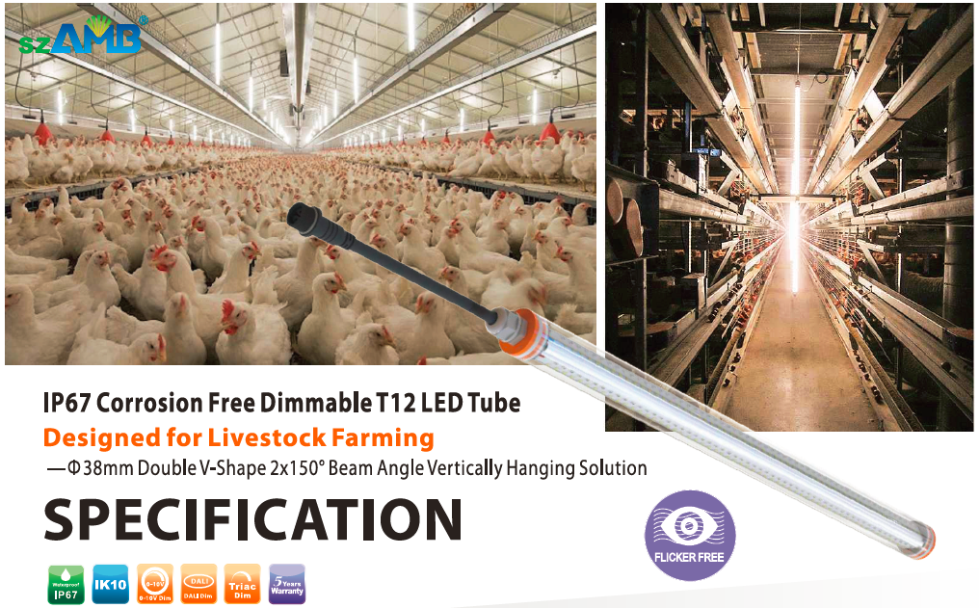

Proyecto

Sistema de iluminación dimeable para galpones de

Caracteristicas del Galpon:
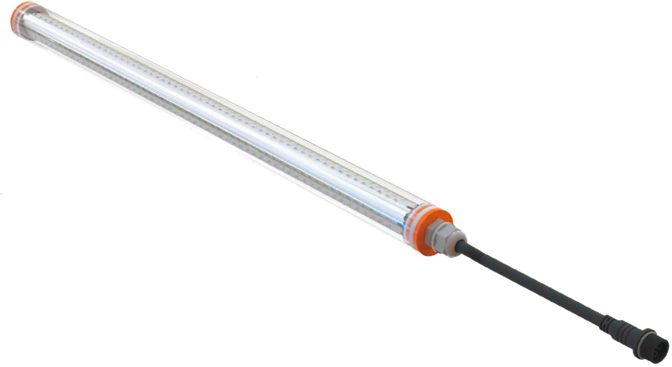
Largo del galpon:
Ancho del galpon:
Altura al Hombro:
Altura a la Cumbrera:
Altura a la Cercha:
Cielo Razo:
Distancia entre Cerchas:
Material de la Cercha:
Material del Piso:
Material de la Pared:
Material del Techo:

Lamparas o Luminarias:
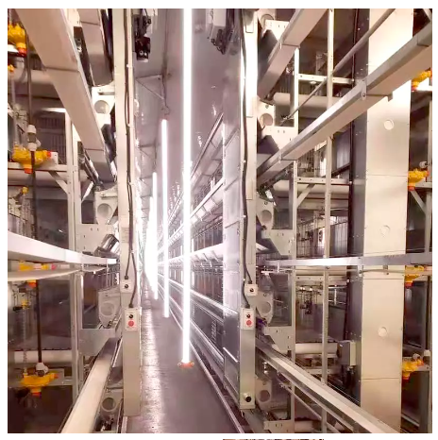
Cantidad:
Cantidad Transversal:
Cantidad Longitudinal:
Objetivo de iluminacion:
E Maxima:
E Minima:
E Promedio:
Uniformidad:
Estimacion de Lux:

Caracterisiticas de la Lampara o Luminaria:

Modelo: |  | WP6K-30WTD-W 30 WATTS (2700K-6500K ) T12 double V-SHAPE LAMP -220VAC-0,2% -100 % DIMMABLE RATED IP67, (INCLUDING SUSPENSION KIT)

Lumens Efficacy: |  | 120lm/w-130lm/w

Cable: |  | PLUG AND PLAY CABLE -2 PINS-16 GAUGE -300 VAC- IP65 (4,40 METER LONG)

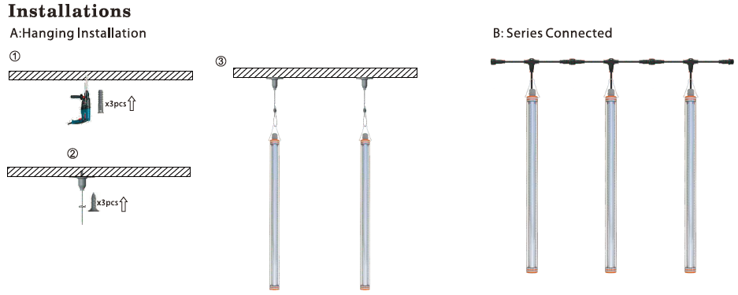

Control de iluminacion:

Características del controlador szAMB®: - Preciso y consistente - Mejora el bienestar de los animales - Programación (pollos de engorde / gallinas ponedoras) - CPU Digital incorporada con control inteligente de la temporización y de la iluminación - Tiempo de transición disponible para la simulación de la luz del día - Control totalmente automático u opciones manuales - Pantalla LCD de 7 pulgadas - Soporta la función de memoria de Iluminación de aves de corral - Regulación por triac de borde de ataque y borde de salida + señal de control de 0-10v
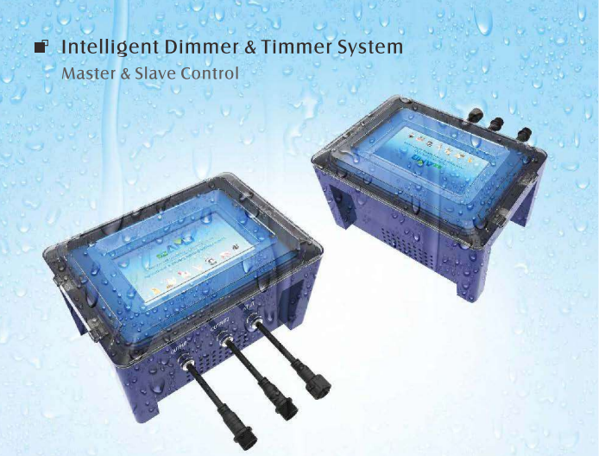

 | Model No | Output Current | Output Power / 110V | Output Power / 220V | Operating Voltage | Frequency
 | AMB-IDS-2C | 2*10A | Maximum resistive load : 2200W | Maximum resistive load : 4400W | AC100-240V | 50/60 Hz
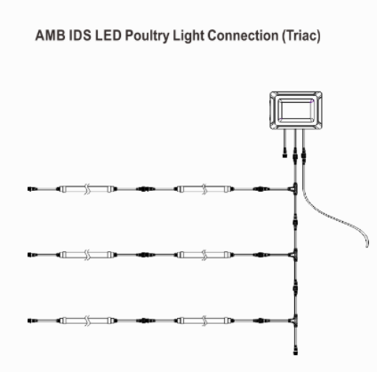

 | Dimensions |  | 285 mm X 200 mm X 153.2 mm
 | Temperature |  | 0° to 40° C / 32° to 104°F
 | Storage |  | -15° to 50° C / 5° to 122°F
 | Relative Humidity |  | 5 to 90% without condensation

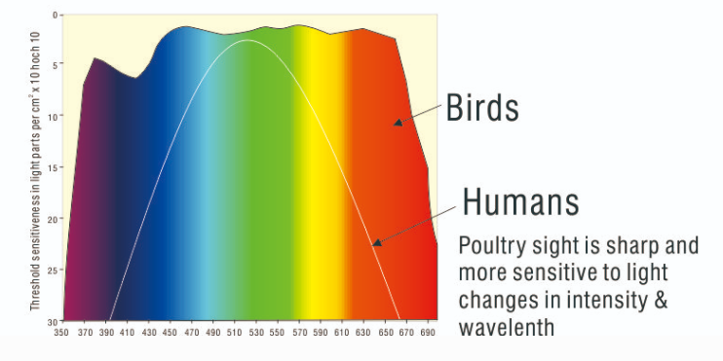

Estudios han mostrado que el uso de iluminación de color Azul y/o Verde impactan positivamente en el crecimiento de las Aves. Aves expuestas a luz cuyo espectro va entre 415nm-550nm mostraron mejor desempeño productivo que pollos Broiler expuestos a iluminación de color roja (>600nm).

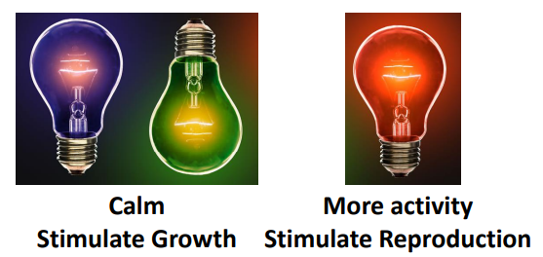

Código | Descripción |  |  |  |  | Cantidad por galpón | Valor unitario neto USD | Valor total NETO USD

TOTAL NETO USD
IVA
TOTAL CON IVA USD

** USD (INCLUDING OCEAN FREIGHT TO CHILE)
** Términos: transferencia bancaria, 50% ANTICIPADO, 50% 30 días post facturación
** Facturación en Pesos considerando Tasa de Cambio del Banco Central al día de la emisión de la Factura
** Validez de la cotización 15 días
** Plazos: 12-20 días para fabricación, 4-6 semanas flete marítimo (plazos pueden modificarse por circunstancias actuales de Covid)

Emitir Orden de compra a nombre de:
COMERCIAL TSA LTDA.
Rut: 76.040.231-1
Giro: Venta y arriendo maq., equipos, insumos agrícola.
Dirección: Badajoz 12, of. 303, Las Condes, Santiago
Enviar comprobante de pago a
nicolas@safratec.com
BANCO DE CHILE -CTA CTE: 016 613 808 08

Forma de Pago USD
RUT: 76.040.231-1
Nombre: COMERCIAL TSA LTDA
Banco: BANCO DE CHILE
CTA CTE: 05-166-13808-02
Dirección del Banco: Estado # 260 Santiago-Región Metropolitana-Chile
Moneda: Dólar Americano (USD)
Swift: BCHICLRM

T8 (28W) 2700K6500K
PROYECTO DE ILUMINACION LED |  |  |  |  |  | R.U.T.: 76.040.231-1
 |  |  |  |  |  | COTIZACION

Razon Social
Atencion |  |  |  |  |  | Fecha
RUT |  |  |  |  |  | Vendedor
Direccion |  |  |  |  |  | E-mail
Telefono |  |  |  |  |  | Web
E-mail |  |  |  |  |  | Movil

Tenemos el agrado de ofrecer a usted una solución de iluminación regulable sin parpadeo de diseño único para gallineros que mejora el bienestar de las aves de corral y aumenta la producción avícola.

Caracteristicas:
· Uniformidad: distribución óptima de la iluminación. · Altísima eficiencia de iluminación, alto ahorro de energía. · Función de atenuación suave 0-100% sin parpadeo, elimina el estrés en las aves. · Clasificación IP65, resiste el lavado a alta presión. · Cubierta de PC (policarbonato), resistente al impacto del amoniaco. · Base de aluminio, excelente disipación de calor. · Fácil limpieza, . Fácil instalación. · Vida útil> 50000h.

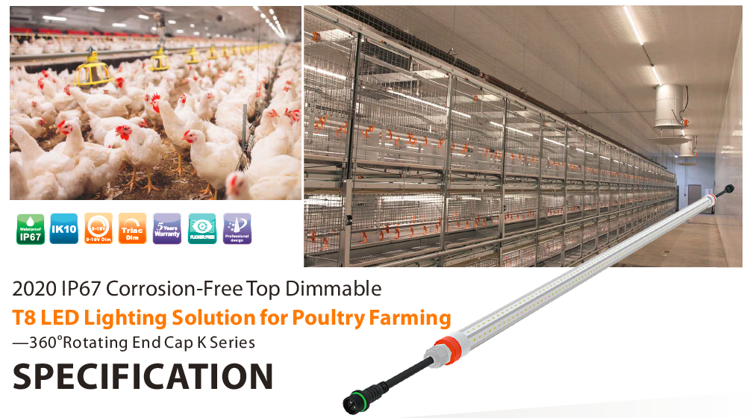

Proyecto

Sistema de iluminación dimeable para galpones de

Caracteristicas del Galpon:
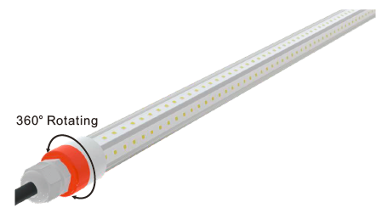
Largo del galpon:
Ancho del galpon:
Altura al Hombro:
Altura a la Cumbrera:
Altura a la Cercha:
Cielo Razo:
Distancia entre Cerchas:
Material de la Cercha:
Material del Piso:
Material de la Pared:
Material del Techo:

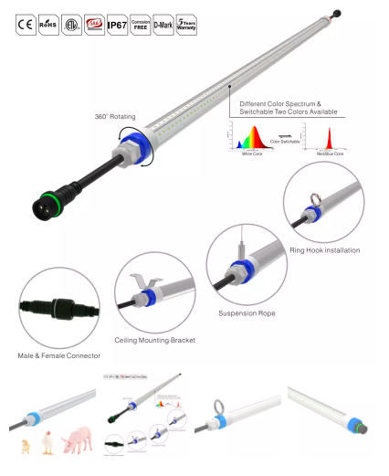
Lamparas o Luminarias:

Cantidad:
Cantidad Transversal:
Cantidad Longitudinal:
Objetivo de iluminacion:
E Maxima:
E Minima:
E Promedio:
Uniformidad:
Estimacion de Lux:

Caracterisiticas de la Lampara o Luminaria:

Modelo: |  | WP6K-28WTD-V 28 WATTS (2700K-6500K ) T8 V-SHAPE LAMP -220VAC-0,2% -100 % DIMMABLE RATED IP67, (INCLUDING SUSPENSION KIT)

Lumens Efficacy: |  | 130lm/w-140lm/w

Cable: |  | PLUG AND PLAY CABLE -2 PINS-16 GAUGE -300 VAC- IP65 (4,40 METER LONG)

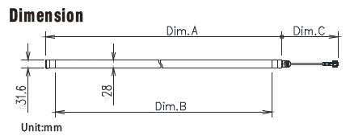

Control de iluminacion:

Características del controlador szAMB®: - Preciso y consistente - Mejora el bienestar de los animales - Programación (pollos de engorde / gallinas ponedoras) - CPU Digital incorporada con control inteligente de la temporización y de la iluminación - Tiempo de transición disponible para la simulación de la luz del día - Control totalmente automático u opciones manuales - Pantalla LCD de 7 pulgadas - Soporta la función de memoria de Iluminación de aves de corral - Regulación por triac de borde de ataque y borde de salida + señal de control de 0-10v

 | Model No | Output Current | Output Power / 110V | Output Power / 220V | Operating Voltage | Frequency
 | AMB-IDS-2C | 2*10A | Maximum resistive load : 2200W | Maximum resistive load : 4400W | AC100-240V | 50/60 Hz

 | Dimensions |  | 285 mm X 200 mm X 153.2 mm
 | Temperature |  | 0° to 40° C / 32° to 104°F
 | Storage |  | -15° to 50° C / 5° to 122°F
 | Relative Humidity |  | 5 to 90% without condensation

Estudios han mostrado que el uso de iluminación de color Azul y/o Verde impactan positivamente en el crecimiento de las Aves. Aves expuestas a luz cuyo espectro va entre 415nm-550nm mostraron mejor desempeño productivo que pollos Broiler expuestos a iluminación de color roja (>600nm).

Código | Descripción |  |  |  |  | Cantidad por galpón | Valor unitario neto USD | Valor total NETO USD

TOTAL NETO USD
IVA
TOTAL CON IVA USD

** USD (INCLUDING OCEAN FREIGHT TO CHILE)
** Términos: transferencia bancaria, 50% ANTICIPADO, 50% 30 días post facturación
** Facturación en Pesos considerando Tasa de Cambio del Banco Central al día de la emisión de la Factura
** Validez de la cotización 15 días
** Plazos: 12-20 días para fabricación, 4-6 semanas flete marítimo (plazos pueden modificarse por circunstancias actuales de Covid)

Emitir Orden de compra a nombre de:
COMERCIAL TSA LTDA.
Rut: 76.040.231-1
Giro: Venta y arriendo maq., equipos, insumos agrícola.
Dirección: Badajoz 12, of. 303, Las Condes, Santiago
Enviar comprobante de pago a
nicolas@safratec.com
BANCO DE CHILE -CTA CTE: 016 613 808 08

Forma de Pago USD
RUT: 76.040.231-1
Nombre: COMERCIAL TSA LTDA
Banco: BANCO DE CHILE
CTA CTE: 05-166-13808-02
Dirección del Banco: Estado # 260 Santiago-Región Metropolitana-Chile
Moneda: Dólar Americano (USD)
Swift: BCHICLRM

Mushroom (15W) 2700K6500K
PROYECTO DE ILUMINACION LED |  |  |  |  |  | R.U.T.: 76.040.231-1
 |  |  |  |  |  | COTIZACION

Razon Social
Atencion |  |  |  |  |  | Fecha
RUT |  |  |  |  |  | Vendedor
Direccion |  |  |  |  |  | E-mail
Telefono |  |  |  |  |  | Web
E-mail |  |  |  |  |  | Movil

Tenemos el agrado de ofrecer a usted una solución de iluminación regulable sin parpadeo de diseño único para gallineros que mejora el bienestar de las aves de corral y aumenta la producción avícola.

Caracteristicas:
· Uniformidad: distribución óptima de la iluminación. · Altísima eficiencia de iluminación, alto ahorro de energía. · Función de atenuación suave 0-100% sin parpadeo, elimina el estrés en las aves. · Clasificación IP65, resiste el lavado a alta presión. · Cubierta de PC (policarbonato), resistente al impacto del amoniaco. · Base de aluminio, excelente disipación de calor. · Fácil limpieza, . Fácil instalación. · Vida útil> 50000h.

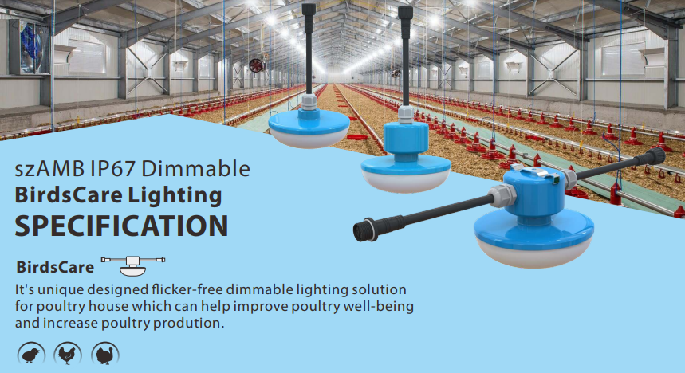

Proyecto

Sistema de iluminación dimeable para galpones de

Caracteristicas del Galpon:

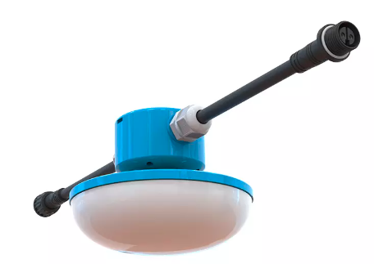
Largo del galpon:
Ancho del galpon:
Altura al Hombro:
Altura a la Cumbrera:
Altura a la Cercha:
Cielo Razo:
Distancia entre Cerchas:
Material de la Cercha:
Material del Piso:
Material de la Pared:
Material del Techo:

Lamparas o Luminarias:

Cantidad:
Cantidad Transversal:
Cantidad Longitudinal:
Objetivo de iluminacion:
E Maxima:
E Minima:
E Promedio:
Uniformidad:
Estimacion de Lux:

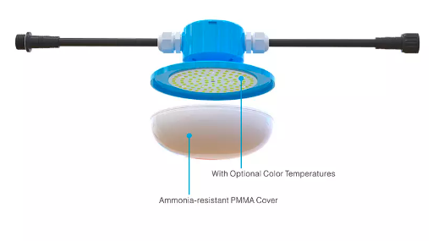
Caracterisiticas de la Lampara o Luminaria:

Modelo: |  | BU140C-15WTD 15 WATTS (2700K-6500K ) MUSHROOM LAMP -220VAC-0,2% -100 % DIMMABLE RATED IP67, (INCLUDING SUSPENSION KIT)

Lumens Efficacy: |  | 120lm/w

Cable: |  | PLUG AND PLAY CABLE -2 PINS-16 GAUGE -300 VAC- IP65 (4,40 METER LONG)

Wire Rope: |  | Adjustable from 0,5-2,5m
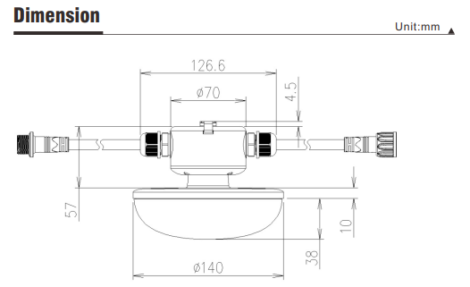
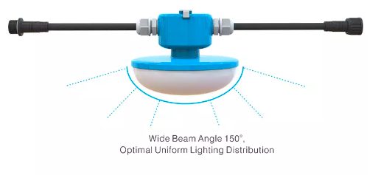

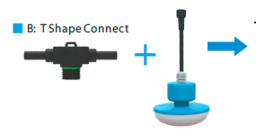

Control de iluminacion:

Características del controlador szAMB®: - Preciso y consistente - Mejora el bienestar de los animales - Programación (pollos de engorde / gallinas ponedoras) - CPU Digital incorporada con control inteligente de la temporización y de la iluminación - Tiempo de transición disponible para la simulación de la luz del día - Control totalmente automático u opciones manuales - Pantalla LCD de 7 pulgadas - Soporta la función de memoria de Iluminación de aves de corral - Regulación por triac de borde de ataque y borde de salida + señal de control de 0-10v

 | Model No | Output Current | Output Power / 110V | Output Power / 220V | Operating Voltage | Frequency
 | AMB-IDS-2C | 2*10A | Maximum resistive load : 2200W | Maximum resistive load : 4400W | AC100-240V | 50/60 Hz

 | Dimensions |  | 285 mm X 200 mm X 153.2 mm
 | Temperature |  | 0° to 40° C / 32° to 104°F
 | Storage |  | -15° to 50° C / 5° to 122°F
 | Relative Humidity |  | 5 to 90% without condensation

Estudios han mostrado que el uso de iluminación de color Azul y/o Verde impactan positivamente en el crecimiento de las Aves. Aves expuestas a luz cuyo espectro va entre 415nm-550nm mostraron mejor desempeño productivo que pollos Broiler expuestos a iluminación de color roja (>600nm).

Código | Descripción |  |  |  |  | Cantidad por galpón | Valor unitario neto USD | Valor total NETO USD

TOTAL NETO USD
IVA
TOTAL CON IVA USD

** USD (INCLUDING OCEAN FREIGHT TO CHILE)
** Términos: transferencia bancaria, 50% ANTICIPADO, 50% 30 días post facturación
** Facturación en Pesos considerando Tasa de Cambio del Banco Central al día de la emisión de la Factura
** Validez de la cotización 15 días
** Plazos: 12-20 días para fabricación, 4-6 semanas flete marítimo (plazos pueden modificarse por circunstancias actuales de Covid)

Emitir Orden de compra a nombre de:
COMERCIAL TSA LTDA.
Rut: 76.040.231-1
Giro: Venta y arriendo maq., equipos, insumos agrícola.
Dirección: Badajoz 12, of. 303, Las Condes, Santiago
Enviar comprobante de pago a
nicolas@safratec.com
BANCO DE CHILE -CTA CTE: 016 613 808 08

Forma de Pago USD
RUT: 76.040.231-1
Nombre: COMERCIAL TSA LTDA
Banco: BANCO DE CHILE
CTA CTE: 05-166-13808-02
Dirección del Banco: Estado # 260 Santiago-Región Metropolitana-Chile
Moneda: Dólar Americano (USD)
Swift: BCHICLRM

Mushroom (15W) 2700K6500K (2)
PROYECTO DE ILUMINACION LED |  |  |  |  |  | R.U.T.: 76.040.231-1
 |  |  |  |  |  | COTIZACION

Razon Social
Atencion |  |  |  |  |  | Fecha
RUT |  |  |  |  |  | Vendedor
Direccion |  |  |  |  |  | E-mail
Telefono |  |  |  |  |  | Web
E-mail |  |  |  |  |  | Movil

Tenemos el agrado de ofrecer a usted una solución de iluminación regulable sin parpadeo de diseño único para gallineros que mejora el bienestar de las aves de corral y aumenta la producción avícola.

Caracteristicas:
· Uniformidad: distribución óptima de la iluminación. · Altísima eficiencia de iluminación, alto ahorro de energía. · Función de atenuación suave 0-100% sin parpadeo, elimina el estrés en las aves. · Clasificación IP65, resiste el lavado a alta presión. · Cubierta de PC (policarbonato), resistente al impacto del amoniaco. · Base de aluminio, excelente disipación de calor. · Fácil limpieza, . Fácil instalación. · Vida útil> 50000h.

Proyecto

Sistema de iluminación dimeable para galpones de

Caracteristicas del Galpon:

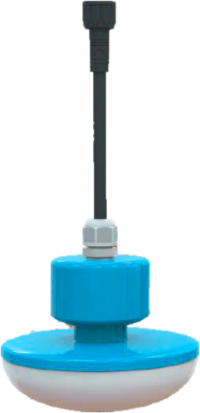
Largo del galpon:
Ancho del galpon:
Altura al Hombro:
Altura a la Cumbrera:
Altura a la Cercha:
Cielo Razo:
Distancia entre Cerchas:
Material de la Cercha:
Material del Piso:
Material de la Pared:
Material del Techo:

Lamparas o Luminarias:

Cantidad:
Cantidad Transversal:
Cantidad Longitudinal:
Objetivo de iluminacion:
E Maxima:
E Minima:
E Promedio:
Uniformidad:
Estimacion de Lux:

Caracterisiticas de la Lampara o Luminaria:

Modelo: |  | BU140C-15WTD 15 WATTS (2700K-6500K ) MUSHROOM LAMP -220VAC-0,2% -100 % DIMMABLE RATED IP67, (INCLUDING SUSPENSION KIT)

Lumens Efficacy: |  | 120lm/w

Cable: |  | PLUG AND PLAY CABLE -2 PINS-16 GAUGE -300 VAC- IP65 (4,40 METER LONG)

Wire Rope: |  | Adjustable from 0,5-2,5m

Control de iluminacion:

Características del controlador szAMB®: - Preciso y consistente - Mejora el bienestar de los animales - Programación (pollos de engorde / gallinas ponedoras) - CPU Digital incorporada con control inteligente de la temporización y de la iluminación - Tiempo de transición disponible para la simulación de la luz del día - Control totalmente automático u opciones manuales - Pantalla LCD de 7 pulgadas - Soporta la función de memoria de Iluminación de aves de corral - Regulación por triac de borde de ataque y borde de salida + señal de control de 0-10v

 | Model No | Output Current | Output Power / 110V | Output Power / 220V | Operating Voltage | Frequency
 | AMB-IDS-2C | 2*10A | Maximum resistive load : 2200W | Maximum resistive load : 4400W | AC100-240V | 50/60 Hz

 | Dimensions |  | 285 mm X 200 mm X 153.2 mm
 | Temperature |  | 0° to 40° C / 32° to 104°F
 | Storage |  | -15° to 50° C / 5° to 122°F
 | Relative Humidity |  | 5 to 90% without condensation

Estudios han mostrado que el uso de iluminación de color Azul y/o Verde impactan positivamente en el crecimiento de las Aves. Aves expuestas a luz cuyo espectro va entre 415nm-550nm mostraron mejor desempeño productivo que pollos Broiler expuestos a iluminación de color roja (>600nm).

Código | Descripción |  |  |  |  | Cantidad por galpón | Valor unitario neto USD | Valor total NETO USD

TOTAL NETO USD
IVA
TOTAL CON IVA USD

** USD (INCLUDING OCEAN FREIGHT TO CHILE)
** Términos: transferencia bancaria, 50% ANTICIPADO, 50% 30 días post facturación
** Facturación en Pesos considerando Tasa de Cambio del Banco Central al día de la emisión de la Factura
** Validez de la cotización 15 días
** Plazos: 12-20 días para fabricación, 4-6 semanas flete marítimo (plazos pueden modificarse por circunstancias actuales de Covid)

Emitir Orden de compra a nombre de:
COMERCIAL TSA LTDA.
Rut: 76.040.231-1
Giro: Venta y arriendo maq., equipos, insumos agrícola.
Dirección: Badajoz 12, of. 303, Las Condes, Santiago
Enviar comprobante de pago a
nicolas@safratec.com
BANCO DE CHILE -CTA CTE: 016 613 808 08

Forma de Pago USD
RUT: 76.040.231-1
Nombre: COMERCIAL TSA LTDA
Banco: BANCO DE CHILE
CTA CTE: 05-166-13808-02
Dirección del Banco: Estado # 260 Santiago-Región Metropolitana-Chile
Moneda: Dólar Americano (USD)
Swift: BCHICLRM

Mushroom (5w+10w) (2)
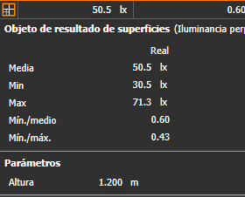
 | PROYECTO DE ILUMINACION LED |  |  |  |  |  | R.U.T.: 76.040.231-1
 |  |  |  |  |  |  | COTIZACION
 |  |  |  |  |  |  | N# 20231207na
 | Razon Social | SOC AGRICOLA LOS TILOS LIMITADA
 | Atencion | Patricio Salazar |  |  |  |  | Fecha | 2023-12-07
 | RUT | 89.136.700-7 |  |  |  |  | Vendedor | Nicolas Oelckers
 | Direccion |  |  |  |  |  | E-mail | nicolas@tsachile.com
 | Telefono | +56 9 9842 9923 |  |  |  |  | Web | www.tsachile.com
 | E-mail | psalazar@agricolalostilos.com |  |  |  |  | Movil | +56 9 9218 3615

 | Tenemos el agrado de ofrecer a usted una solución de iluminación regulable sin parpadeo de diseño único para gallineros que mejora el bienestar de las aves de corral y aumenta la producción avícola.

 | Caracteristicas:
 | · Uniformidad: distribución óptima de la iluminación. · Altísima eficiencia de iluminación, alto ahorro de energía. · Función de atenuación suave 0-100% sin parpadeo, elimina el estrés en las aves. · Clasificación IP65, resiste el lavado a alta presión. · Cubierta de PC (policarbonato), resistente al impacto del amoniaco. · Base de aluminio, excelente disipación de calor. · Fácil limpieza, . Fácil instalación. · Vida útil> 50000h.

 | Proyecto

 | Sistema de iluminación dimeable para galpones de

 | Caracteristicas del Galpon:

 | Largo del galpon: |  | 86 mts
 | Ancho del galpon: |  | 10 mts
 | Altura al Hombro: |  | 2.7 mts
 | Altura a la Cumbrera: |  | 5.4 mts
 | Altura a la Cercha: |  | 3 mts
 | Cielo Razo: |  | No
 | Cantidad de Pasillos: |  | 4
 | Ancho de Pasillos: |  | 1.15 mts
 | Cantidad de Baterias: |  | 3
 | Altura de la Bateria: |  | 2.4 mts
 | Ancho de la Bateria: |  | 1.8 mts
 | Distancia entre Cerchas:
 | Material de la Cercha: |  | Metal
 | Material del Piso: |  | Concreto
 | Material de la Pared:
 | Material del Techo:

 | Lamparas o Luminarias:

 | Cantidad: |  | 124
 | Cantidad Transversal: |  | 4
 | Cantidad Longitudinal: |  | 31
 | Objetivo de iluminacion: |  | 100

 | Caracterisiticas de la Lampara o Luminaria:

 | Modelo: |  | BU140C-15WTD-W/R 15 WATTS (5W RED / 10W 5000K ) MUSHROOM LAMP -220VAC-0,2% -100 % DIMMABLE RATED IP67, (INCLUDING SUSPENSION KIT)

 | Lumens Efficacy: |  | White 120lm/w Red 55lm/w

 | Cable: |  | PLUG AND PLAY CABLE -4 PINS-16 GAUGE -300 VAC- IP65 (4,40 METER LONG)

 | Wire Rope: |  | Adjustable from 0,5-2,5m

 | Control de iluminacion:

 | Características del controlador szAMB®: - Preciso y consistente - Mejora el bienestar de los animales - Programación (pollos de engorde / gallinas ponedoras) - CPU Digital incorporada con control inteligente de la temporización y de la iluminación - Tiempo de transición disponible para la simulación de la luz del día - Control totalmente automático u opciones manuales - Pantalla LCD de 7 pulgadas - Soporta la función de memoria de Iluminación de aves de corral - Regulación por triac de borde de ataque y borde de salida + señal de control de 0-10v

 |  | Model No | Output Current | Output Power / 110V | Output Power / 220V | Operating Voltage | Frequency
 |  | AMB-IDS-2C | 2*10A | Maximum resistive load : 2200W | Maximum resistive load : 4400W | AC100-240V | 50/60 Hz

 |  | Dimensions |  | 285 mm X 200 mm X 153.2 mm
 |  | Temperature |  | 0° to 40° C / 32° to 104°F
 |  | Storage |  | -15° to 50° C / 5° to 122°F
 |  | Relative Humidity |  | 5 to 90% without condensation

 | Estudios han mostrado que el uso de iluminación de color Azul y/o Verde impactan positivamente en el crecimiento de las Aves. Aves expuestas a luz cuyo espectro va entre 415nm-550nm mostraron mejor desempeño productivo que pollos Broiler expuestos a iluminación de color roja (>600nm).

 | Código | Descripción |  |  |  |  | Cantidad por galpón | Valor unitario neto USD | Valor total NETO USD
 | BU140C-15WTD-W/R | AC220V Triac Dimmable Flicker Free Mushroom LED Bulb, 10W 5000K + 5W Red, Clear Cover, 4x0.75mm2 EU Single-Ended Power Cable 10cm with Male 4pins connector |  |  |  |  | 124 | USD 36.00 | USD 4,464.00
 |  | Rubber T connector (Bracket 4 pin connector), male and female horizontal connectors, and one female connector on the bottom. 10 cm long each |  |  |  |  | 128 | USD 15.00 | USD 1,920.00
 | PPC -4 pins (1.5mm2) 500 meters long | Power Cable 750 long |  |  |  |  | 750 | USD 9.70 | USD 7,275.00
 | AMB-IDS-4000W-2C | 4000W Triac Dimmer (trailing edge) Unit (2 channels) 220-240 VACMaster Slave functionDimming Timing IntegrationIP66 Waterproof |  |  |  |  | 1 | USD 956.25 | USD 956.25
 | Shipping fee | CIF to San Antonio Seaport |  |  |  |  | 1 | USD 4,385.00 | USD 4,385.00
 | TOTAL NETO USD |  |  |  |  |  |  |  | $19,000.25
 | IVA |  |  |  |  |  |  |  | $3,610.05
 | TOTAL CON IVA USD |  |  |  |  |  |  |  | $22,610.30
 | TOTAL CON IVA USD

 | ** USD (INCLUDING OCEAN FREIGHT TO CHILE)
 | ** Términos: transferencia bancaria, 50% ANTICIPADO, 50% 30 días post facturación
 | ** Facturación en Pesos considerando Tasa de Cambio del Banco Central al día de la emisión de la Factura
 | ** Validez de la cotización 15 días
 | ** Plazos: 12-20 días para fabricación, 4-6 semanas flete marítimo (plazos pueden modificarse por circunstancias actuales de Covid)

 | Emitir Orden de compra a nombre de:
 | COMERCIAL TSA SPA.
 | Rut: 76.040.231-1
 | Giro: Venta y arriendo maq., equipos, insumos agrícola.
 | Dirección: Badajoz 12, of. 303, Las Condes, Santiago
 | Enviar comprobante de pago a
 | nicolas@tsachile.com
 | BANCO DE CHILE -CTA CTE: 016 613 808 08

 | Forma de Pago USD
 | RUT: 76.040.231-1
 | Nombre: COMERCIAL TSA LTDA
 | Banco: BANCO DE CHILE
 | CTA CTE: 05-166-13808-02
 | Dirección del Banco: Estado # 260 Santiago-Región Metropolitana-Chile
 | Moneda: Dólar Americano (USD)
 | Swift: BCHICLRM

SIMULACION REALIZADA EN EL PROGRAMA DE ESTIMACION DE ILUMINACION DIALUX
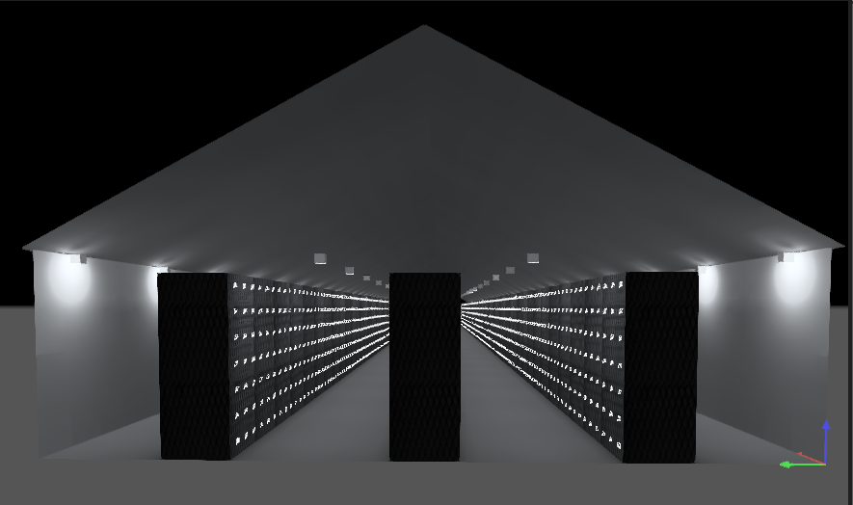

Según Software de estimacion Dialux Indicadores

